疑问点确认
疑问点
序号 | 内容
1 | 1、遥测章节中：照度传感器外控通道/外控地址/启用外控/当前照度值/传感器选择：addr是0x2100开始，但是系统设置-控制方式-照度模式-传感器选择 select：1的地址是0XAEB3，并且data里面又包含了5个传感器信息，数据上传的时候，每个传感器信息是有对应的地址，确认上传数据是否需要选择传感器上传 2、系统设置-控制方式-照度模式-传感器选择，主机下发时才需要select， | 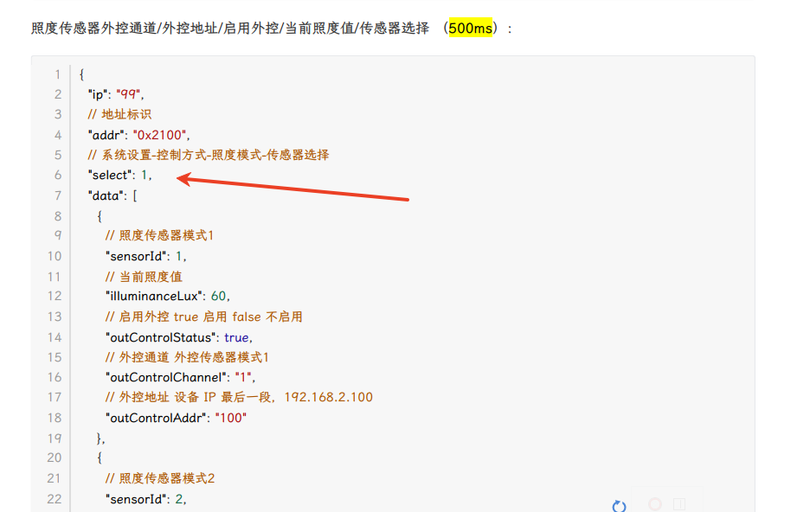
2 | 遥测章节-场景时控中，data1后续没有省略号，是否后面还有data2-data8表示时控2-8的组信息
3 | 遥测章节-场景名称/分组信息 "groupIds"数组里是否应该用1和0表示选中更合理
4 | 写入章节-普通时控data2好像只能表示选择单组，并不能表示选择了多组，是否需要修改格式？
5 | 需确认MQTT服务器IP和端口号，以及用户账户和密码
6 | 通过变化量上传，如果断线；重连后是否要全部上传一遍？是主机发更新指令，还是设备主动上传？
7
8
9
10
11
12
13
14
15
16
17
18
19
20
21
22
23

